payment - baidu -kanbing
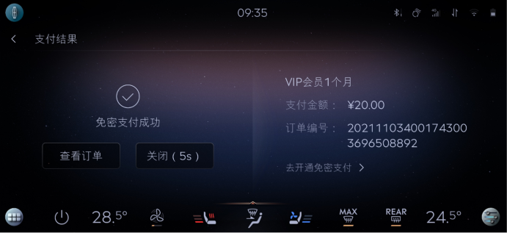
Event Category | Event Action | Event ID - | Event Description | Additional Attributes
 |  | Generated, no client impact |  | Key | Value | Description
baidupayment | payed | onBaidupaymentPayed | baidu模块支付状态
 |  |  |  | issuccess | <true|false> | 支付是否成功 | step1：打开爱奇艺会员下单 step2：返回下单页面 step3：查看日志里面的issuccess为false | pass
 |  |  |  |  |  |  | step1：打开爱奇艺会员下单 step2：手机成功支付 step3：查看日志里面的issuccess为true
 |  |  |  |  |  |  | step1：打开喜马拉雅下单 step2：返回下单页面 step3：查看日志里面的issuccess为false | pass
 |  |  |  |  |  |  | step1：打开喜马拉雅下单 step2：手机成功支付 step3：查看日志里面的issuccess为true | pass
 |  |  |  |  |  |  | step1：打开电影票下单 step2：返回下单页面 step3：查看日志里面的issuccess为false | pass
 |  |  |  |  |  |  | step1：打开电影票下单 step2：手机成功支付 step3：查看日志里面的issuccess为true
 |  |  |  |  |  |  | step1：打开加油下单 step2：返回下单页面 step3：查看日志里面的issuccess为false | pass
 |  |  |  |  |  |  | step1：打开加油下单 step2：手机成功支付 step3：查看日志里面的issuccess为true
 |  |  |  | type | <aggregate|seamless> | 仅在支付成功时填写
 |  |  |  |  |  |  | step1：打开爱奇艺会员下单 step2：手机聚合扫码成功支付 step3：查看日志里面的key为aggregate
 |  |  |  |  |  |  | step1：打开爱奇艺会员下单 step2：手机免密成功支付 step3：查看日志里面的key为seamless
 |  |  |  |  |  |  | step1：打开喜马拉雅下单 step2：手机聚合扫码成功支付 step3：查看日志里面的key为aggregate | pass
 |  |  |  |  |  |  | step1：打开喜马拉雅下单 step2：手机免密成功支付 step3：查看日志里面的key为seamless | pass
 |  |  |  |  |  |  | step1：打开电影票下单 step2：手机聚合扫码成功支付 step3：查看日志里面的key为aggregate
 |  |  |  |  |  |  | step1：打开加油下单 step2：手机聚合扫码成功支付 step3：查看日志里面的key为aggregate
 |  |  |  |  |  |  | step1：打开加油下单 step2：手机免密成功支付 step3：查看日志里面的key为seamless
 |  |  |  | amount | <xxx> | 订单金额 | step1：打开爱奇艺会员下单 step2：查看日志里面的amount为下单金额 | pass
 |  |  |  |  |  |  | step1：打开喜马拉雅下单 step2：查看日志里面的amount为下单金额 | pass
 |  |  |  |  |  |  | step1：打开电影票下单 step2：查看日志里面的amount为下单金额 | pass
 |  |  |  |  |  |  | step1：打开加油下单 step2：查看日志里面的amount为下单金额 | pass
 |  |  |  | orderdetails | <xxx> | 订单详情，编号 | step1：打开爱奇艺会员下单 step2：查看日志里面的orderdetails为下单的订单编号 | pass
 |  |  |  |  |  |  | step1：打开喜马拉雅下单 step2：查看日志里面的orderdetails为下单的订单编号 | pass
 |  |  |  |  |  |  | step1：打开电影票下单 step2：查看日志里面的orderdetails为下单的订单编号 | pass
 |  |  |  |  |  |  | step1：打开加油下单 step2：查看日志里面的orderdetails为下单的订单编号 | pass
 |  |  |  | property | <The property that changed - see below>
 |  |  |  |  | 爱奇艺 |  | step1：打开爱奇艺会员下单 step2：查看日志里面的property为爱奇艺的订单id | pass
 |  |  |  |  | 喜玛拉亚 |  | step1：打开喜马拉雅下单 step2：查看日志里面的property为喜马拉雅的订单id | pass
 |  |  |  |  | 电影票 |  | step1：打开电影票下单 step2：查看日志里面的property为电影票的订单id | pass
 |  |  |  |  | 加油 |  | step1：打开加油下单 step2：查看日志里面的property为加油的订单id | pass

 |  | 测试时间 | 2023.6.25
 |  | DEVICES | 271824a1

 |  |  |  |  |  |  |  |  | baidu | 区分聚合支付，免费支付
 |  |  |  |  |  |  |  |  | 喜马拉雅
 |  |  |  |  |  |  |  |  | 爱奇艺
 |  |  |  |  |  |  |  |  | 酒店
 |  |  |  |  |  |  |  |  | 电影票
 |  |  |  |  |  |  |  |  | 加油

 |  |  |  |  |  |  |  |  | 外卖 | 美团支付

